задание 1
Компания | Страна | Отрасль | Продажи (млрд $) | Доля | 2000 | 27 | 1227.59
UniCredit | Италия | Банк | $21.02 | 2%
Danske Bank Group | Дания | Банк | $21.04 | 2%
Washington Mutual | Соединенные Штаты | Банк | $21.23 | 2%
Dexia | Бельгия | Банк | $22.14 | 2%
Commerzbank | Германия | Банк | $22.61 | 2%
Mitsubishi UFJ Finl | Япония | Банк | $23.50 | 2%
KBC Group | Бельгия | Банк | $24.48 | 2%
Royal Bank of Canada | Канада | Банк | $24.96 | 2%
Natl Australia Bank | Австралия | Банк | $26.36 | 2%
Mizuho Financial | Япония | Банк | $27.96 | 2%
 | Продажи (млрд $) | Доля
UniCredit | $21.02 | 2%
Danske Bank Group | $21.04 | 2%
Washington Mutual | $21.23 | 2%
Dexia | $22.14 | 2%
Commerzbank | $22.61 | 2%
Mitsubishi UFJ Finl | $23.50 | 2%
KBC Group | $24.48 | 2%
Royal Bank of Canada | $24.96 | 2%
Natl Australia Bank | $26.36 | 2%
Mizuho Financial | $27.96 | 2%
BBVA-Banco Bilbao Vizcaya | $28.21 | 2%
Sumitomo Mitsui Financial | $32.21 | 3%
Wachovia | $35.91 | 3%
Wells Fargo | $40.41 | 3%
Banco Santander | $44.81 | 4%
Barclays | $47.87 | 4%
Société Générale Group | $49.68 | 4%
ABN-Amro Holding | $50.03 | 4%
HBOS | $51.74 | 4%
Lloyds TSB Group | $52.38 | 4%
Royal Bank of Scotland | $55.05 | 4%
BNP Paribas | $60.90 | 5%
HSBC Group | $76.38 | 6%
JPMorgan Chase | $79.90 | 7%
Crédit Agricole | $81.10 | 7%
Bank of America | $85.39 | 7%
Citigroup | $120.32 | 10%
BBVA-Banco Bilbao Vizcaya | Испания | Банк | $28.21 | 2%
Sumitomo Mitsui Financial | Япония | Банк | $32.21 | 3%
Wachovia | Соединенные Штаты | Банк | $35.91 | 3%
Wells Fargo | Соединенные Штаты | Банк | $40.41 | 3%
Banco Santander | Испания | Банк | $44.81 | 4%
Barclays | Соединенное Королевство | Банк | $47.87 | 4%
Société Générale Group | Франция | Банк | $49.68 | 4%
ABN-Amro Holding | Нидерланды | Банк | $50.03 | 4%
HBOS | Соединенное Королевство | Банк | $51.74 | 4%
Lloyds TSB Group | Соединенное Королевство | Банк | $52.38 | 4%
Royal Bank of Scotland | Соединенное Королевство | Банк | $55.05 | 4%
BNP Paribas | Франция | Банк | $60.90 | 5%
HSBC Group | Соединенное Королевство | Банк | $76.38 | 6%
JPMorgan Chase | Соединенные Штаты | Банк | $79.90 | 7%
Crédit Agricole | Франция | Банк | $81.10 | 7%
Bank of America | Соединенные Штаты | Банк | $85.39 | 7%
Citigroup | Соединенные Штаты | Банк | $120.32 | 10%
...

Лист3
Отрасль | Банк

Названия строк | Сумма по полю Продажи (млрд $)2 | Сумма по полю Продажи (млрд $)
UniCredit | 21.02 | 1.71%
Danske Bank Group | 21.04 | 1.71%
Washington Mutual | 21.23 | 1.73%
Dexia | 22.14 | 1.80%
Commerzbank | 22.61 | 1.84%
Mitsubishi UFJ Finl | 23.5 | 1.91%
KBC Group | 24.48 | 1.99%
Royal Bank of Canada | 24.96 | 2.03%
Natl Australia Bank | 26.36 | 2.15%
Mizuho Financial | 27.96 | 2.28%
BBVA-Banco Bilbao Vizcaya | 28.21 | 2.30%
Sumitomo Mitsui Financial | 32.21 | 2.62%
Wachovia | 35.91 | 2.93%
Wells Fargo | 40.41 | 3.29%
Banco Santander | 44.81 | 3.65%
Barclays | 47.87 | 3.90%
Société Générale Group | 49.68 | 4.05%
ABN-Amro Holding | 50.03 | 4.08%
HBOS | 51.74 | 4.21%
Lloyds TSB Group | 52.38 | 4.27%
Royal Bank of Scotland | 55.05 | 4.48%
BNP Paribas | 60.9 | 4.96%
HSBC Group | 76.38 | 6.22%
JPMorgan Chase | 79.9 | 6.51%
Crédit Agricole | 81.1 | 6.61%
Bank of America | 85.39 | 6.96%
Citigroup | 120.32 | 9.80%
Общий итог | 1227.59 | 100.00%

Данные
13%
 | Компания | Страна | Отрасль | Продажи (млрд $)
 | Gazprom | Россия | Невтегазовая пр-ть | $36.47 | 4.7411
 | Lukoil Holding | Россия | Невтегазовая пр-ть | $35.08 | 4.5604
 | UES of Russia | Россия | Коммунальные услуги | $24.52 | 3.1876
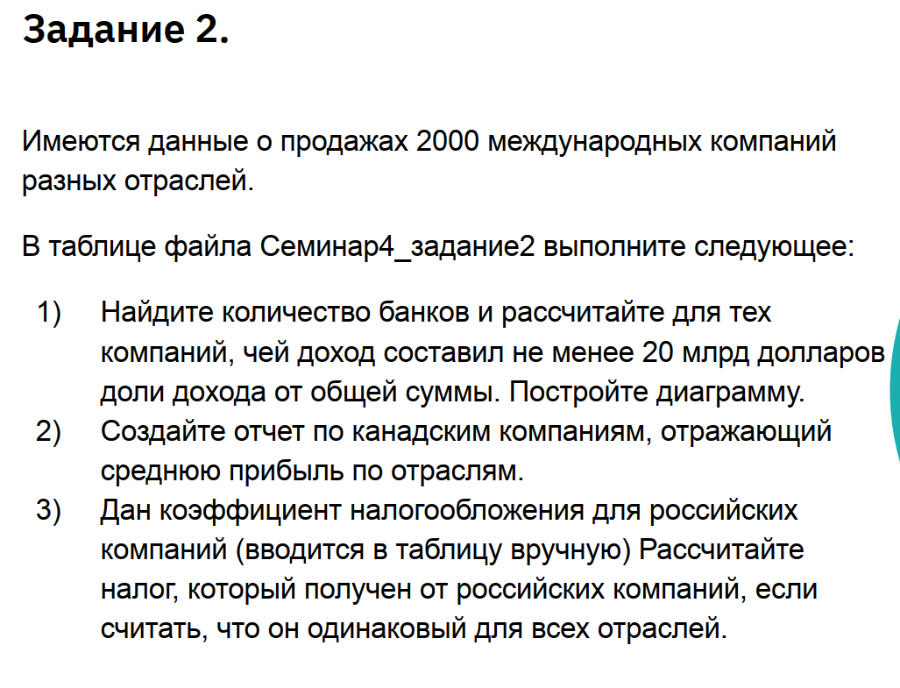
 | Surgutneftegas | Россия | Невтегазовая пр-ть | $10.00 | 1.3
 | Sberbank | Россия | Банк | $7.84 | 1.0192
 | Norilsk Nickel | Россия | Сырье | $7.29 | 0.9477
 | Severstal | Россия | Сырье | $6.89 | 0.8957
 | Novolipetsk Steel | Россия | Сырье | $4.70 | 0.611
 | Tatneft | Россия | Невтегазовая пр-ть | $4.73 | 0.6149
 | Sistema JSFC | Россия | Телекоммуникации | $5.92 | 0.7696
 | Mechel | Россия | Сырье | $3.64 | 0.4732
 | VimpelCom | Россия | Телекоммуникации | $2.22 | 0.2886
...

